感情解析方法
仕様 |  |  |  | システム名 | ツイート感情解析ツール | 作成者 | 前田峻徳 | 修正者 | ー
 |  |  |  |  |  | 作成日 | 2020-05-20 | 修正日 | ー

 | 3. 感情解析方法
 | 3.1. 日本語感情辞典
 | 今回は長岡技術科学大学 電気電子情報工学専攻 自然言語処理研究室が公開している日本語感情辞書
 | を用いて感情解析を行う。
 | 日本語感情辞典は「感情分類シート」と「作業者シート」で構成されている。
 | 図1の感情分類シートには感情一覧が記載されているEmotion項目と、その感情を1文字で表すSymbol項目がある。
 | この感情分類シートに、図2のようにpos/negという項目を追加し、「Emotion」がポジティブな感情かネガティブ
 | な感情なのかを当方の主観で判断し、ポジティブならばpos、ネガティブならばnegと記載する。

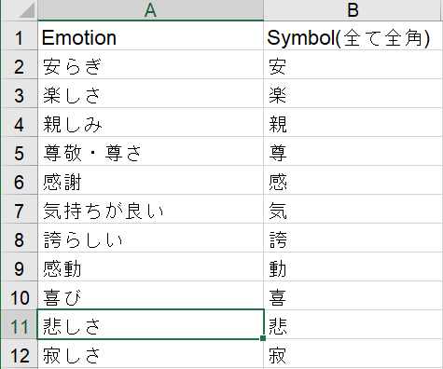
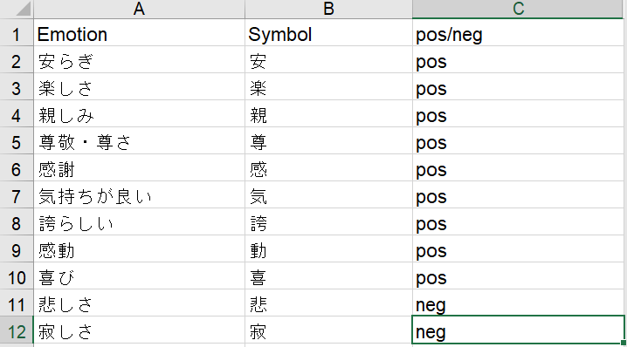

図1 感情分類シート
図2 感情分類シート pos/neg判定

 | 作業者シートは3人分あるが今回は「作業者A」のシートのみ使用する。「作業者A」シートには表現が記載されているWord項目
 | と読み方が書いてあるKatakana項目、感情を表すEmotionが記載されており、Emotionは図2のSymbolと紐づけられている。
 | 今回は図3の「作業者A」シートを図4のように、「pos_neg」、「seikika」二つの項目を
 | 追加する。「pos_neg」にはその「Word」の「Emotion」に紐づけられた図2のSymboがposかnegかを記載する。
 | プログラム実行の際にこのcsvをpandasとして読み込み、「seikika」の項目に「Word」を正規表現に直した文字列を格納する。
 | 図4のファイルをD18-2018_2.csvという名前で保存し、プログラム中で読み込む。
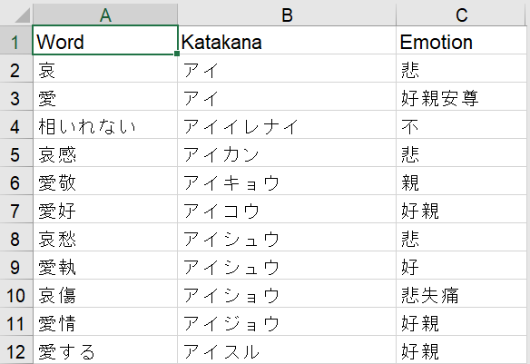
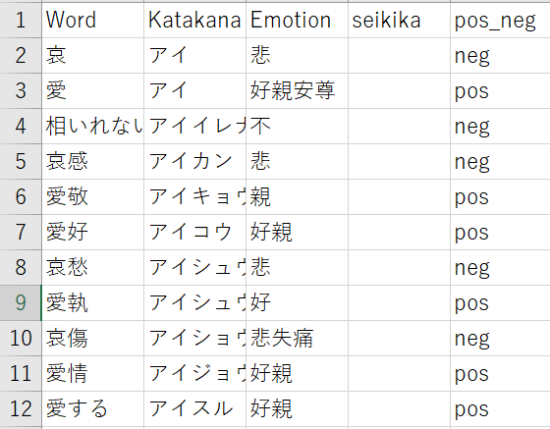

図3 作業者Aシート
図4 作業者Aシート pos/neg判定追加

 | 日本語感情辞書ダウンロードurl：http://www.jnlp.org/SNOW/D18
 | 参考webサイト：https://www.tdi.co.jp/miso/python-natural-language-processing

 | 3.2. ポジティブ/ネガティブ判定方法
 | ツイートを取得するにあたりRT、リプライ、画像付きツイートは感情の判定が困難であるため除外する。
 | 以下の手順で感情解析を行う。

 |  | ① | D18-2018_2.csv(日本語感情辞典)を開き、pandasに保存。
 |  | ② | D18-2018_2.csvの「Word」を正規表現化し図4の「seikika」に格納
 |  | ③ | ツイートを取得
 |  | ④ | Mecabを用いてツイートを正規表現化
 |  | ⑤ | 日本語感情辞典に含まれるワードがツイートに含まれるか判定
 |  | ⑥ | ツイートに日本語感情辞典のWordが含まれる場合、図4のpos_negの値によって
 |  |  | ポジティブなツイートかネガティブなツイートか判定。
 |  | ※ | ただし、ポジティブなワードもネガティブなワードも含まれる場合は，そのツイートはデータから除外。

フローチャート
フローチャート |  | システム名 | 作成者 |  |  | 修正者
 |  | サブシステム名 | 作成日 |  |  | 修正日

 | 4.フローチャート
スタート

感情表現辞典を正規化

url = 'https://api.twitter.com/1.1/search/tweets.json' keyword = '在宅勤務 -filter:links'
twitter API認証のurlと検索ワードの初期化

Twitter API認証

pos_pd,neg_pdを初期化
(ポジティブ，ネガティブな内容のツイートを格納するpandas)
 |  |  |  | user id,ツイート本文，ツイート本文の正規化結果，
 |  |  |  | ツイートの感情表現解析結果，RT数，いいね数を要素とする

tweet_id = 'max_id'
取得するツイートidの初期値を最大値とする

getdata_count=<5000
有効データを以上5000取得??
Yes

ポジティブツイートとネガティブツイート
の取得データ数出力

No

certification=0
ツイート取得回数初期化
(一度に取得するツイートは100ツイート)
ポジティブツイートとネガティブツイートのいいね
の平均数を表示
15分sleep
(twitter API制限回避のため)

program normal end

certification <= 180
ツイート取得回数が180以上？
Yes

No

パラメータ定義
(100ツイート取得，RT除外，時系列順に取得，
tweet_id初期化，検索ワード)
 |  |  |  |  | params ={
 |  |  |  |  | 'count' : 100, # 取得するtweet数
 |  |  |  |  | 'exclude': 'retweets', #RTを除外
 |  |  |  |  | #'include_rts' :False ,
 |  |  |  |  | 'result_type': 'recent', #時系列で取得
 |  |  |  |  | 'max_id': tweet_id,
 |  |  |  |  | 'q' : keyword
 |  |  |  |  | }

検索ワードを含むツイートををjsonデータとして取得

if req.status_code == 200:
ツイート正常取得できたか？

No

Yes

取得したjsonデータをロード
エラーコード表示

保存したjsonファイルを参照
for tweet in res['statuses']:
start
program error end

if tweet['in_reply_to_screen_name'] == None:
リプライではないか?
No

Yes

ツイートを形態素解析し，正規表現に直す

pos = 0 neg = 0

正規表現に直したツイートに
ポジティブなワードが含まれるか?
No

ツイートにネガティブなワードが
含まれるか?

No

Yes

pos+=1
Yes

neg+=1

if pos != 0 and neg != 0:
取得したツイートに
ポジティブなワードもネガティブなワード
も含まれる

No

Yes

pos = 0 neg = 0

if pos >= 1:
正規表現に直したツイートに
ポジティブなワードが1つ以上
含まれるか?

No

if neg >= 1:
正規表現に直したツイートに
ネガティブなワードが1つ以上
含まれるか?

No

Yes

twitter_result="Pos"
Yes

twitter_result="Neg"
twitter_result="None"

if twitter_result=="Pos":
ツイートにポジティブなワードが含まれる
No

ツイートにネガティブなワードが
含まれるか?

No

Yes

ツイートデータをpos_pdに格納
Yes

ツイートデータをneg_pdに格納
coutinue
次のfor Loopに移行

getdata_count+=1
取得したデータ数をカウント

保存したjsonファイルを参照
for tweet in res['statuses']:
end

tweet_id -= 1
最後に取得したツイートの次のtweet idを指定

certification+=1
twitter API認証回数をカウント

プログラム実行結果
5.1. 日本語感情辞典正規化
日本語感情辞典正規化結果を図5に示す。pandasのseikikaの要素にWordを正規化した文字列が,区切りで格納されている。
取得したネガティブツイートのデータをneg_20200509、ポジティブデータをpos_20200509に記す。

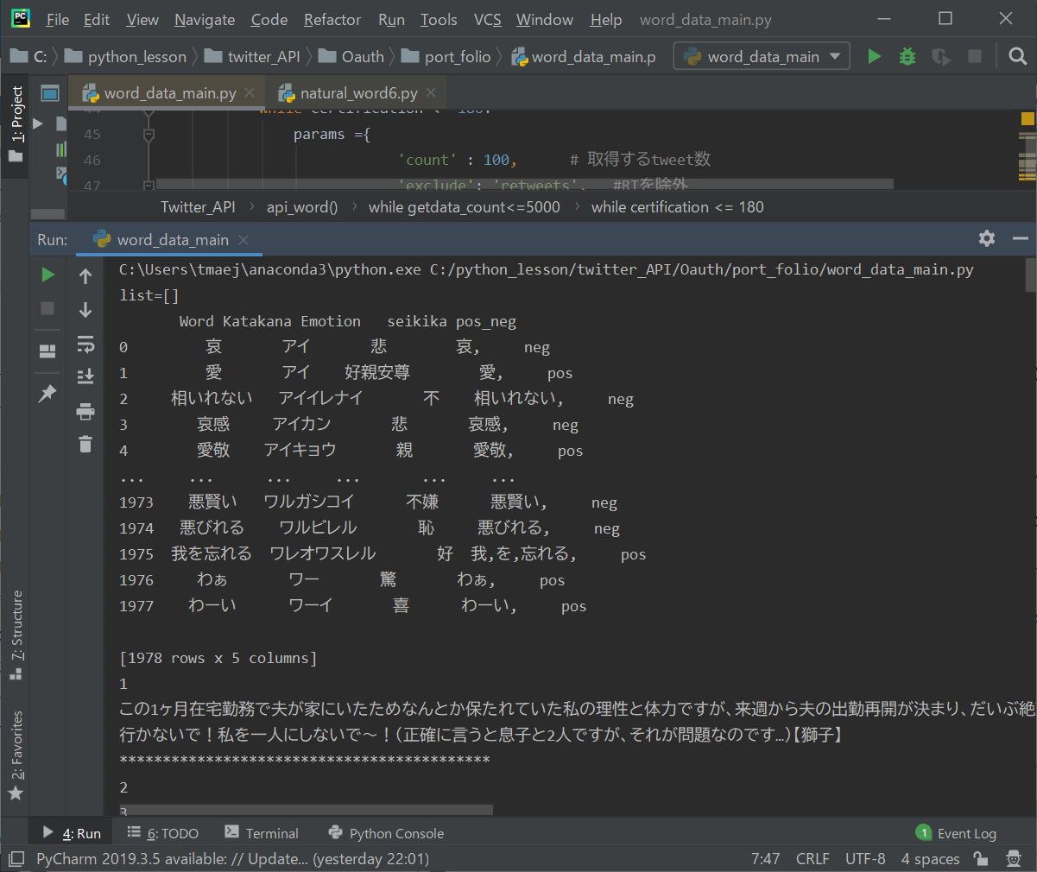

図5 日本語感情辞典 正規化結果

